Sheet4
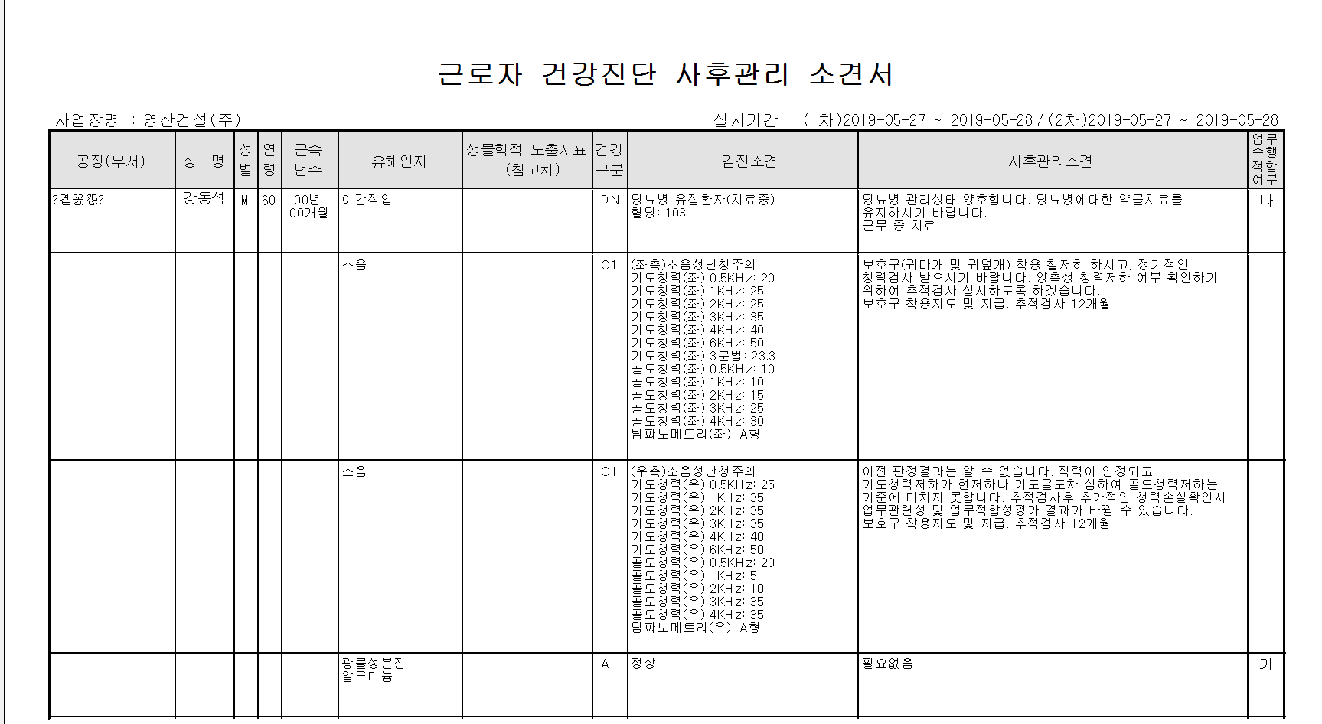
영산건설(E005721) 사후관리소견서 출력시 부서명(한글에러)/ 사후관리소견서 액셀로 전환하면 소견명에 좌/우 중 한쪽만 출력됩니다.(화면인쇄는 양쪽다 소견명 출력됨) -> 19.06.18 사후관리 부서명 관련 수정후 에러 발생.

1. 액셀전환자료
수진번호 | 수진자명 | 성별 | 나이 | 부서명(14) | 근년 무월 | 유해인자 | 생물학적 노출지표 | 건강구분 | 소견명 | 조치명 | 업무적합
01104965 | 강동석 | M | 60 | ?곕꼸怨? | 00년 00월 | 야간작업 |  | DN | 당뇨병 유질환자(치료중) 혈당: 103 | 당뇨병 관리상태 양호합니다. 당뇨병에대한 약물치료를 유지하시기 바랍니다. 근무 중 치료 | 나 | 근무 중 치료
 |  |  |  |  |  | 소음 |  | C1 |  | 보호구(귀마개 및 귀덮개) 착용 철저히 하시고, 정기적인 청력검사 받으시기 바랍니다. 양측성 청력저하 여부 확인하기 위하여 추적검사 실시하도록 하겠습니다. 보호구 착용지도 및 지급, 추적검사 12개월 |  | 보호구 착용지도 및 지급, 추적검사 12개월
 |  |  |  |  |  | 소음 |  | C1 | (우측)소음성난청주의 기도청력(우) 0.5KHz: 25 기도청력(우) 1KHz: 35 기도청력(우) 2KHz: 35 기도청력(우) 3KHz: 35 기도청력(우) 4KHz: 40 기도청력(우) 6KHz: 50 골도청력(우) 0.5KHz: 20 골도청력(우) 1KHz: 5 골도청력(우) 2KHz: 10 골도청력(우) 3KHz: 35 골도청력(우) 4KHz: 35 팀파노메트리(우): A형 | 이전 판정결과는 알 수 없습니다. 직력이 인정되고 기도청력저하가 현저하나 기도골도차 심하여 골도청력저하는 기준에 미치지 못합니다. 추적검사후 추가적인 청력손실확인시 업무관련성 및 업무적합성평가 결과가 바뀔 수 있습니다. 보호구 착용지도 및 지급, 추적검사 12개월 |  | 보호구 착용지도 및 지급, 추적검사 12개월
 |  |  |  |  |  | 광물성분진 알루미늄 |  | A | 정상 | 필요없음 | 가
2. 인쇄출력자료

